Grafiken
Übersicht Anzahl Überwachungsaufträge und Auskünfte Post- und Fernmeldeverkehr 2014

Überwachungsaufträge und technische Auskünfte pro Kanton/ Bund (ohne einfache Auskünfte) | Einfache Auskünfte pro Kanton/ Bund

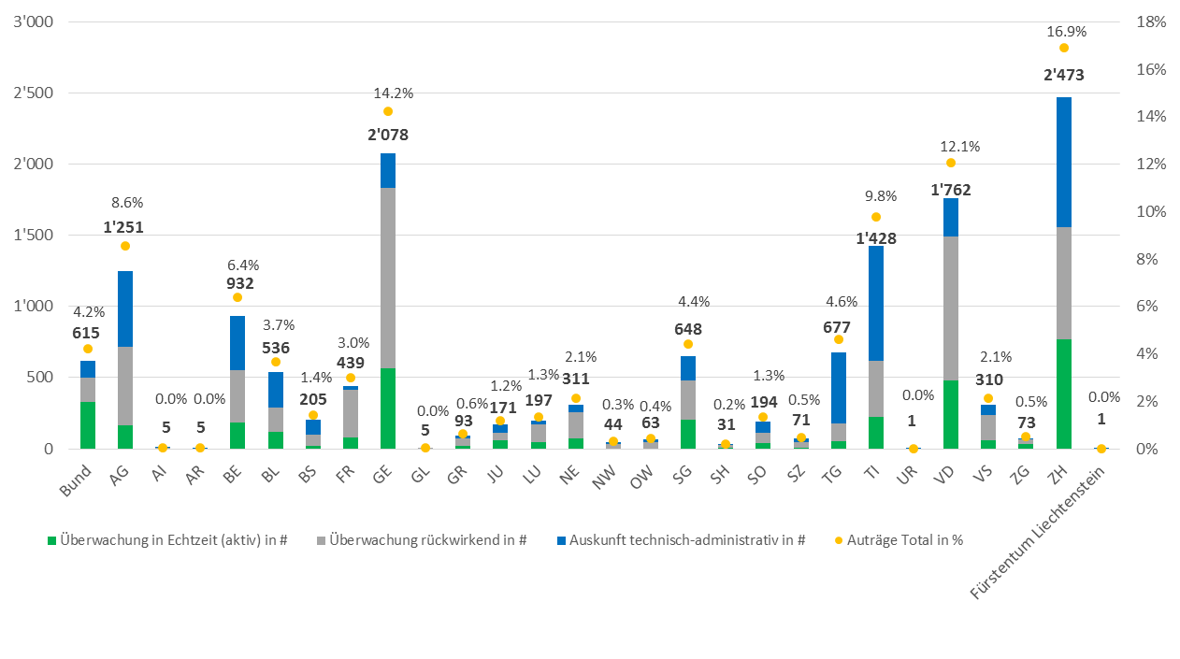
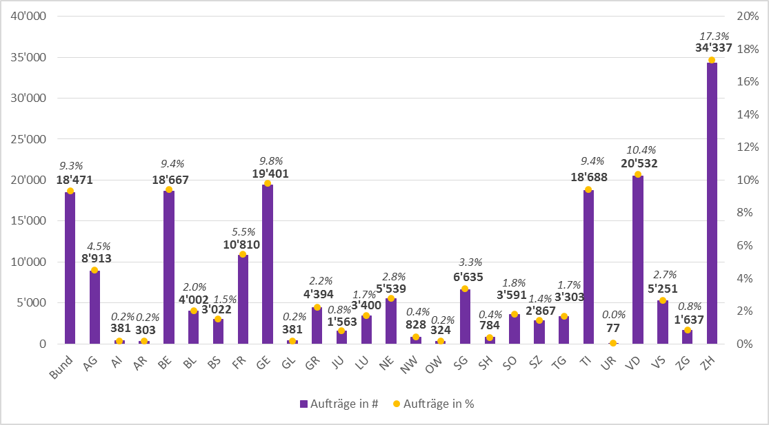

Reine Überwachungsaufträge pro FDA*/ PDA

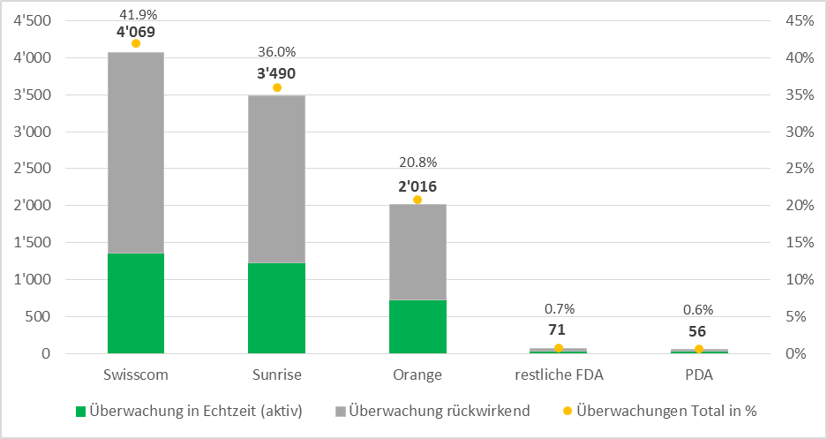

*Hinweis: Aufträge für FDA, welche das Netz einer anderen FDA benutzen, werden zur Netzbetreiberin-FDA dazu gezählt.

